상품제안서
굿즈 주문제작 캐릭터 핸드타올 | 상품코드: S41585

 |  |  |  |  |  |  | 02-713-8555 | www.synergygift.co.kr
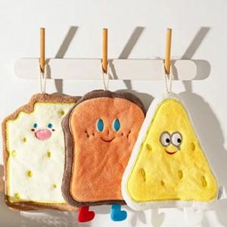

【상세/제작정보】 | <p><span style="font-size: 14pt;"></span><span style="font-size: 14pt;">샘플링 &gt;&gt; 사진 컨펌시 7~8일 , 실출고시 17일 정도 발생 !</span></p><p><span style="font-size: 18.6667px;">&nbsp;</span></p><p><span style="font-size: 14pt;">+ 컨펌 후 양산 30일 필요합니다.</span></p><p><span style="font-size: 14pt;"></span></p>

【인쇄/포장옵션】 | 기타 / OPP(비닐)

【공급단가】 | 수량 | 500~ | 1,000~ | 3,000~ | 5,000~ | 10,000~
*VAT별도 | 단가 | 4,290원 | 4,050원 | 3,860원 | 3,760원 | 3,690원

【상품 URL】 | https://www.synergygift.co.kr:443/src/goods_detail.php?gdno=41585

